Feuil1
À L'ATTENTION DE TOUT LE PERSONNEL SOIGNANT ET DES PROFESSIONNELS

Activités de prévention et de traitement du déconditionnement

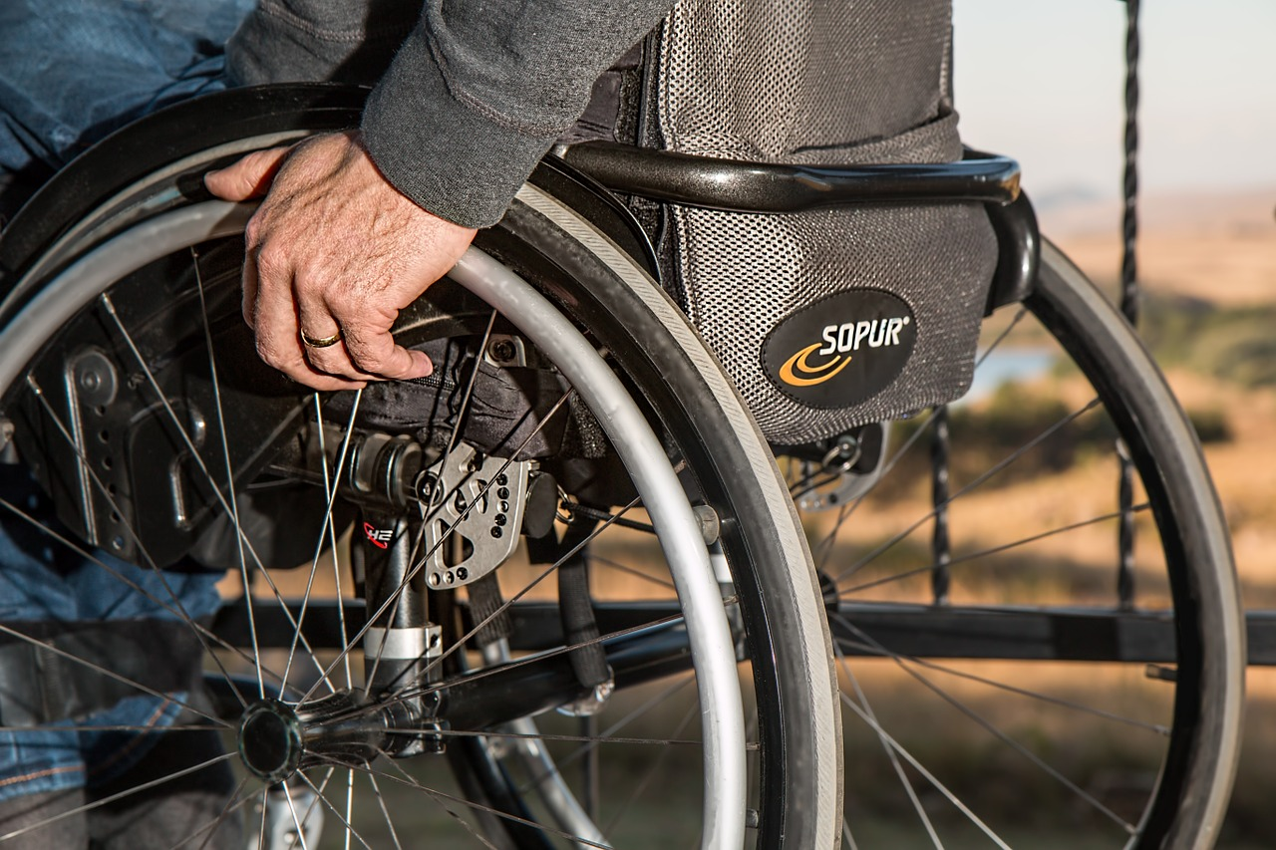
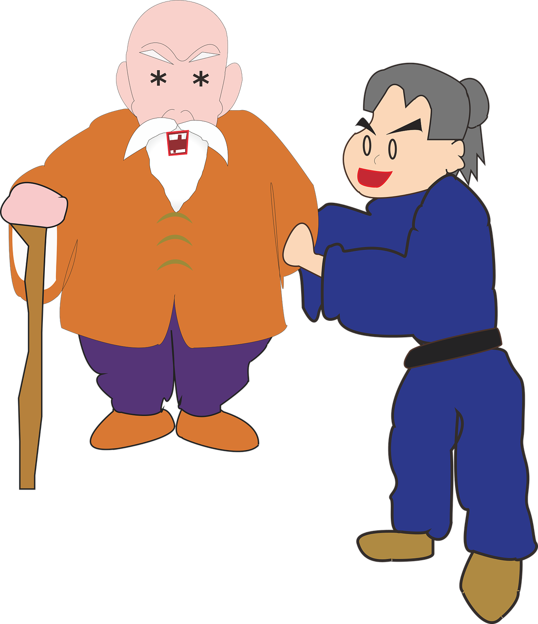
Thématique du mois d'août

JE MARCHE, JE ME PROPULSE

Types d'activités suggérées pour la thématique mensuelle

Activités de loisirs en lien avec la thématique mensuelle

Implication des PAB et ADS pour accomplir des activités de loisirs en lien avec la thématique

Marche ou autopropulsion du fauteuil roulant pour se rendre à la salle de bain

Liste des marcheurs à jour et bien intégrée

Tous les déplacements sont effectués
à la marche ou en autopropulsion du fauteuil roulant, en favorisant l'autonomie

Petits groupes de marche

Marches à l'extérieur avec un ou des usagers

Discussions avec l'usager lors des déplacements

Objectifs de déplacements à la marche / autopropulsion de fauteuil roulant (ex. thermomètre
de comptabilisation des distances ou de pas, compétition entre les étages, les centres...)

Jeux sportifs ou l'on intègre la posture debout pour les usagers capables de le faire

Toutes activités qui stimulent la marche ou l'autopropulsion autonome des usagers

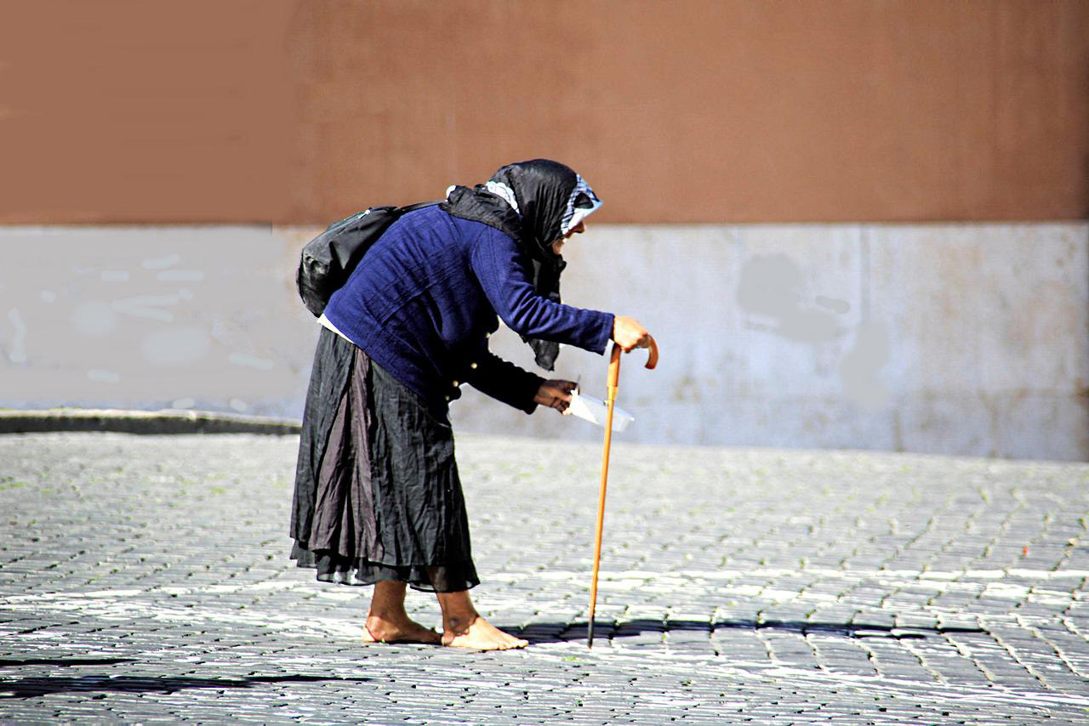
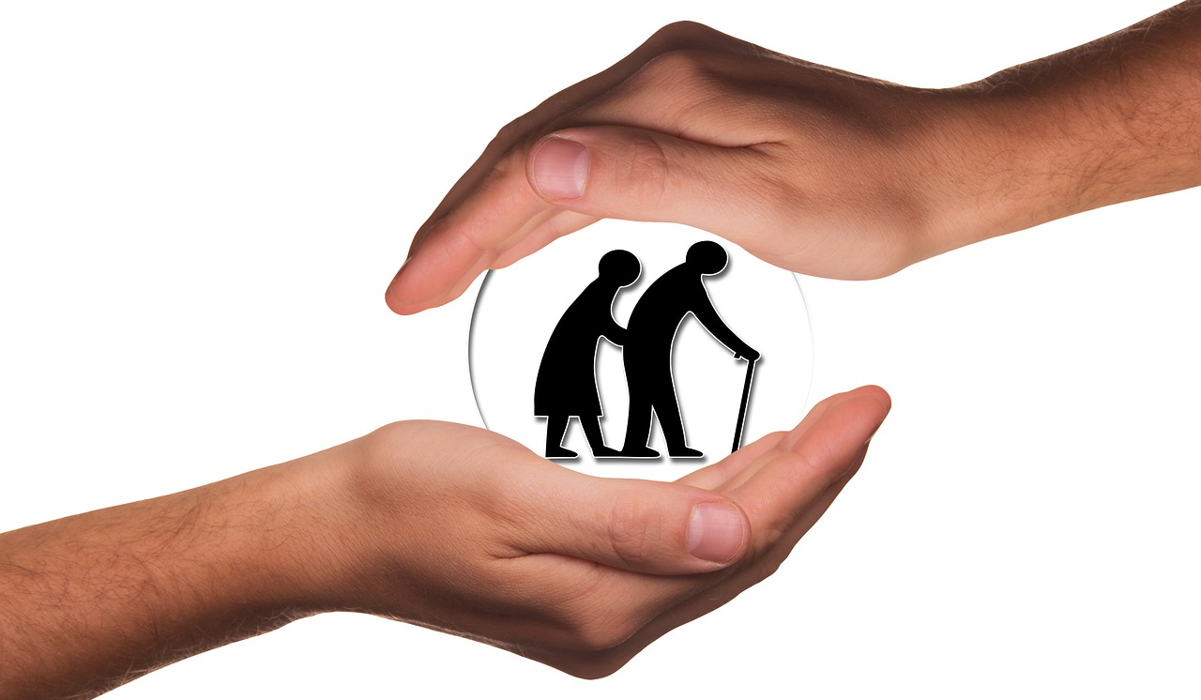
Merci de collaborer au maintien des acquis des usagers
et ainsi leur permettre de maintenir leur autonomie et leurs capacités

Merci de votre travail d'équipe!

« De bonnes choses vont arriver sur la route, il ne faut simplement pas arrêter de marcher» Robert Warren Painter Junior

